MEPER
 |  |  |  |  |  |  | PROCESO DE GESTIÓN DOCUMENTAL |  |  |  |  |  |  |  |  | POLICÍA NACIONAL
Código:1GD-FR-0020
Fecha: 04/07/2018 |  |  |  |  |  |  | DIAGNÓSTICO INTEGRAL PARA LOS ARCHIVOS DE LA POLICÍA NACIONAL
Versión: 0

CIUDAD: PEREIRA |  |  |  |  |  |  |  |  |  | FECHA ELABORACIÓN DEL DIAGNÓSTICO |  |  |  |  |  |  | 3 |  | 2 |  | 2023
RESPONSABLE DEL DILIGENCIAMIENTO:
A. IDENTIFICACIÓN
CÓDIGO Y NOMBRE DE LA UNIDAD: 3832 POLICIA METROPOLITANA DE PEREIRA
FECHA DE CREACIÓN DE LA UNIDAD: 12 de Abril del 2010 |  |  |  |  |  |  |  |  |  | ACTO ADMINISTRATIVO DE CREACIÓN DE LA UNIDAD: RESOLUCION 00935
DIRECCIÓN DE LA UNIDAD: AVENIDA LAS AMERICAS Nº 46 - 35 |  |  |  |  |  |  |  |  |  | ACTO ADMINISTRATIVO VIGENTE DE LA UNIDAD: RESOLUCION 00946 DEL 13 MARZO DEL 2017
CORREO ELECTRÓNICO DE LA UNIDAD: meper.coman@policia.gov.co |  |  |  |  |  |  |  |  |  | TELÉFONO: 3149801 |  |  |  |  |  |  |  | IP: No Aplica
A.1 DIRECTOR, COMANDANTE O JEFE DE LA UNIDAD:
NOMBRE:
GRADO:
CARGO: |  |  | COMANDANTE POLICIA METROPOLITANA DE PEREIRA
TIEMPO EN EL CARGO: |  |  | 6 meses 26, dias (05/07/2022) Resolución de nombramiento N°4397
A.2 ADMINISTRACIÓN DEL ARCHIVO
Jefe Grupo de Gestión Documental
NOMBRES Y APELLIDOS: |  |  |  |  |  |  |  |  |  | CAPACITACIÓN O CURSOS EN GESTIÓN DOCUMENTAL Y ARCHIVÍSTICA
GRADO: |  |  |  |  |  |  |  |  |  | 1 | TECNOLOGO EN GESTION DOCUMENTAL (SENA)
CARGO: |  |  |  |  |  |  |  |  |  | 2 | ORGANIZACIÓN DOCUMENTAL EN EL ENTORNO LABORAL(SENA)
TIEMPO EN EL PROCESO DE GESTIÓN DOCUMENTAL |  |  |  |  |  |  |  |  |  | 3 | ARCHIVOS Y DERECHOS HUMANOS, NIVEL II (CNMH)
TIEMPO EN LA INSTITUCIÓN |  |  |  |  |  |  |  |  |  | 4 | APLICACIÓN DE INSTRUMENTOS ARCHIVISTICOS (CNMH)
CORREO INSTITUCIONAL: |  |  |  |  |  |  |  |  |  | 5 | ANONIMIZACION DE ARCHIVOS (CNMH)
Nº CELULAR: |  |  |  |  |  |  |  |  |  | 6 | III SEMINARIO DE ARCHIVOS, DERECHOS HUMANOS, MEMORIA HISTORICA Y TRANSPARENCIA (CNMH)
No IP DE LA OFICINA Y/O GRUPO: 31498 |  |  |  |  |  |  |  |  |  | 7 | DIPLOMADO GESTION DOCUMENTAL (ESAP)
CONDICIÓN MÉDICO LABORAL: |  |  |  |  |  |  |  |  |  | 8
Funciones del Jefe Grupo de Gestión Documental
1 | Brindar la información que corresponda de acuerdo a la naturaleza del cargo, a quien la requiera, siguiendo los lineamientos de la normativa establecida.
2 | Implementar el sistema de gestión integral de acuerdo con los lineamientos institucionales, efectuando mejora continua en los procesos que lo requieran.
3 | Realizar las actividades establecidas en la gestión documental, aplicando la normativa vigente.
4 | Realizar las actividades establecidas para la implementación del sistema de gestión ambiental en la Policía Nacional
5 | Guardar la reserva y confidencialidad de los documentos e información que sea de su conocimiento dentro del cumplimiento de sus funciones.
6 | Dar buen uso a los elementos asignados bajo su responsabilidad, con el fin de mantenerlos disponibles para el servicio.
7 | Cumplir con las actividades establecidas a través de los roles asignados, diferentes a las funciones del cargo.
Responsable Archivo Central
NOMBRES Y APELLIDOS: |  |  |  |  |  |  |  |  |  | CAPACITACIÓN O CURSOS EN GESTIÓN DOCUMENTAL Y ARCHIVÍSTICA
GRADO: |  |  |  |  |  |  |  |  |  | 1 | CURSO ADMINISTRACION DOCUMENTAL EN EL ENTORNO LABORAL
CARGO: |  |  |  |  |  |  |  |  |  | 2 | CURSO CRITERIOS PARA LA IDENTIFICACION Y LA VALORACION DE LOS ARCHIVOS DE DERECHOS HUMANOS MEMORIA HISTORICA Y CONFLICTO ARMADO INTERNO
TIEMPO EN EL PROCESO DE GESTIÓN DOCUMENTAL |  |  |  |  |  |  |  |  |  | 3
TIEMPO EN LA INSTITUCIÓN |  |  |  |  |  |  |  |  |  | 4
CORREO INSTITUCIONAL: |  |  |  |  |  |  |  |  |  | 5
No. CELULAR: |  |  |  |  |  |  |  |  |  | 6
No IP DE LA OFICINA Y/O GRUPO: 3149817 |  |  |  |  |  |  |  |  |  | 7
CONDICIÓN MÉDICO LABORAL: |  |  |  |  |  |  |  |  |  | 8
Funciones del Responsable Archivo Central
1 | Brindar la información que corresponda de acuerdo a la naturaleza del cargo, a quien la requiera, siguiendo los lineamientos de la normativa establecida.
2 | Implementar el sistema de gestión integral de acuerdo con los lineamientos institucionales, efectuando mejora continua en los procesos que lo requieran.
3 | Realizar las actividades establecidas en la gestión documental, aplicando la normativa vigente.
4 | Realizar las actividades establecidas para la implementación del sistema de gestión ambiental en la Policía Nacional.
5 | Guardar la reserva y confidencialidad de los documentos e información que sea de su conocimiento dentro del cumplimiento de sus funciones.
6 | Dar buen uso a los elementos asignados bajo su responsabilidad, con el fin de mantenerlos disponibles para el servicio.
7 | Cumplir con las actividades establecidas a través de los roles asignados, diferentes a las funciones del cargo.
TALENTO HUMANO
GRADO | APELLIDOS Y NOMBRES |  |  |  |  | CÉDULA | CARGO ACTUAL | No. De Celular | TIEMPO DE SERVICIO EN LA UNIDAD |  |  | TIEMPO EN EL PROCESO DE GESTIÓN DOCUMENTAL |  |  | NIVEL ACADÉMICO |  |  |  |  | CONDICIÓN MÉDICO LABORAL
 |  |  |  |  |  |  |  |  | Años | Meses | Días | Años | Meses | Días
SI |  |  |  |  |  |  | Auxiliar de Archivo |  | 1 | 11 | 7 | 0 | 6 | 29 | TECNICO
PT |  |  |  |  |  |  | Auxiliar de Archivo |  | 10 | 2 | 6 | 1 | 2 | 9 | TECNICO
PT |  |  |  |  |  |  | Auxiliar de Archivo |  | 7 | 8 | 1 | 4 | 3 | 9 | TECNICO
PT |  |  |  |  |  |  | Auxiliar de Archivo |  | 0 | 11 | 8 | 0 | 9 | 12 | TECNICO
PT |  |  |  |  |  |  | Radicador |  | 5 | 1 | 27 | 1 | 3 | 14 | TECNICO
PT |  |  |  |  |  |  | Auxiliar de Archivo |  | 4 | 0 | 13 | 4 | 2 | 12 | TECNICO
A.3 NIVEL Y TIPO DE ARCHIVO
NIVEL DE LA UNIDAD |  |  |  |  |  | Asesor |  | Control |  | Operativo |  |  |  | Administrativo |  |  |  |  | Docente
 |  |  |  |  |  |  |  |  |  | X
JURISDICCIÓN |  |  |  |  |  | Dirección |  |  | Oficina Asesora |  |  | Región |  | Metropolitana |  | Departamento |  |  | Escuela de Policía |  |  | Centro de Instrucción
 |  |  |  |  |  |  |  |  |  |  |  |  |  | X
MISIÓN DE LA UNIDAD |  |  |  |  |  | El fin primordial de la policía nacional es el mantenimiento de la convivencia como condición necesaria, para el ejército de los derechos y libertades públicas y para asegurar que los habitantes de Colombia convivan en paz fundamentada en el código de Ética Policial
SISTEMA DE ARCHIVO |  |  |  |  |  | Centralizado |  |  |  |  |  |  | Descentralizado
 |  |  |  |  |  | X
CLASES DE ARCHIVOS |  |  |  |  |  | Archivo de Gestión |  | Archivo de Central |  | Archivo Intermedio |  |  | Archivo Histórico |  |  | Número de Depósitos
 |  |  |  |  |  | X |  | X |  |  |  |  |  |  |  | 27 (con 4 estantes y 6 bandejas)
NUMERO DE DEPENDENCIAS |  |  |  |  |  | Operativas |  |  |  |  |  |  |  | Administrativas
 |  |  |  |  |  | 53 |  |  |  |  |  |  |  | 20
SERVICIOS QUE PRESTA |  |  |  |  |  | EL GRUPO DE GESTIÓN DOCUMENTAL - ARCHIVO CENTRAL PRESTA LOS SIGUIENTES SERVICIOS
 |  |  |  |  |  | 1 | Asesorías y Acompañamientos |  |  |  |  | Periodicidad |  | Semanal | Cantidad |  | 25 | Origen |  | Interno
 |  |  |  |  |  | 2 | Respuesta Derechos de Petición |  |  |  |  |  |  | Mensual |  |  | 3 |  |  | Externo
 |  |  |  |  |  | 3 | Prestamos y Consultas de Documentos |  |  |  |  |  |  | Semestral |  |  | 1 |  |  | Interno
 |  |  |  |  |  | 4 | Transferencias Documentales |  |  |  |  |  |  | Mensual |  |  | 6 |  |  | Interno
...
CIUDAD: PEREIRA |  |  |  |  |  |  |  |  |  | FECHA ELABORACIÓN DEL DIAGNÓSTICO
B.5 EQUIPOS Y ENSERES
Accesorio |  |  |  |  |  |  |  | Cantidad | Accesorio
Cuenta con extintores CO2 (cuantos): |  |  |  |  |  |  |  | 1 | Termohigrómetros
Cuenta con extintores Multipropósito(cuantos): |  |  |  |  |  |  |  | 2 | Equipos de Computo
Cuenta con extractores de aire (cuantos): |  |  |  |  |  |  |  | 2 Fuera de servicio | Escáneres
Cuenta con sensores de movimiento: |  |  |  |  |  |  |  | 0 | Impresoras
Deshumidificadores |  |  |  |  |  |  |  | 1 | Fotocopiadoras
Otros, cuales?
EVIDENCIA FOTOGRÁFICA
SE DEBERÁ ANEXAR FOTOGRAFÍAS QUE DEN CUANTA DE LAS CONDICIONES TÉCNICAS MÍNIMAS QUE PRESENTA LA ESTRUCTURA DEL ARCHIVO, EQUIPAMIENTO Y MOBILIARIO, ESTANTERÍA, SEÑALÉTICA Y SEGURIDAD, LAS ÁREAS COLINDANTES Y EL ESTADO DE LA INFORMACIÓN ADMINISTRADA POR LA UNIDAD
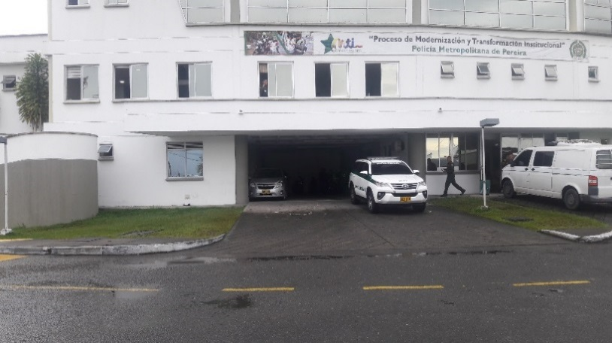
 |  |  | 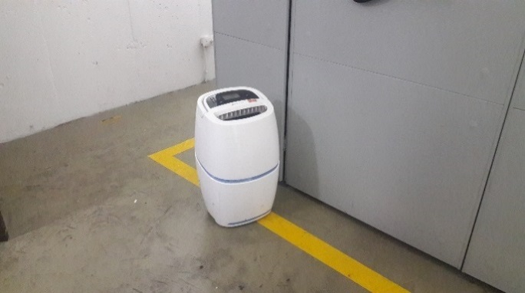 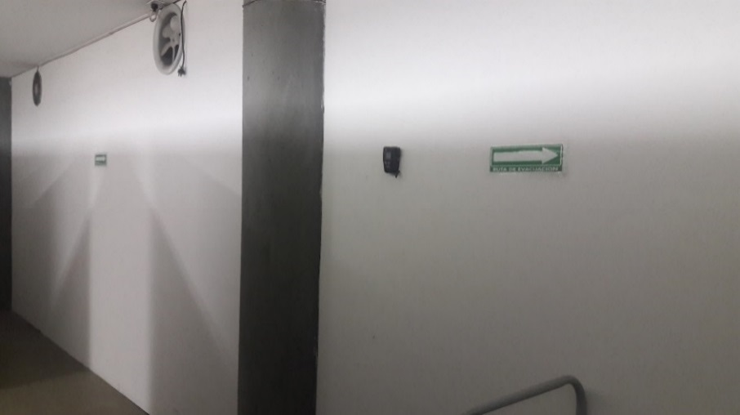 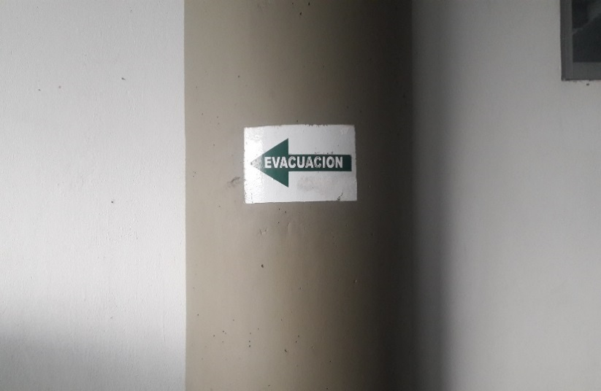 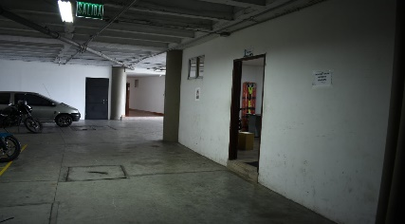 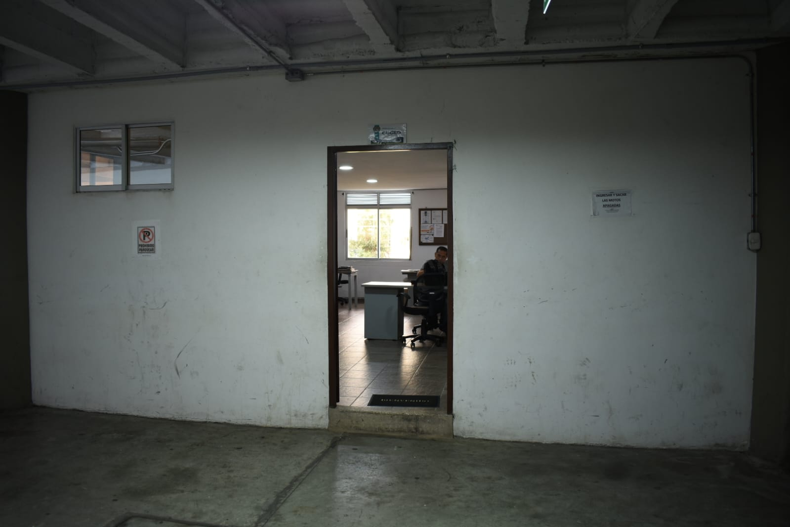 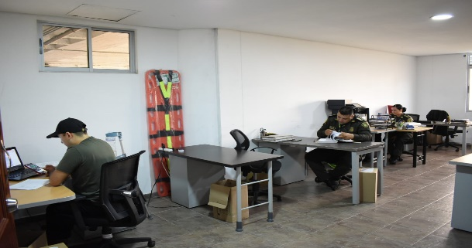 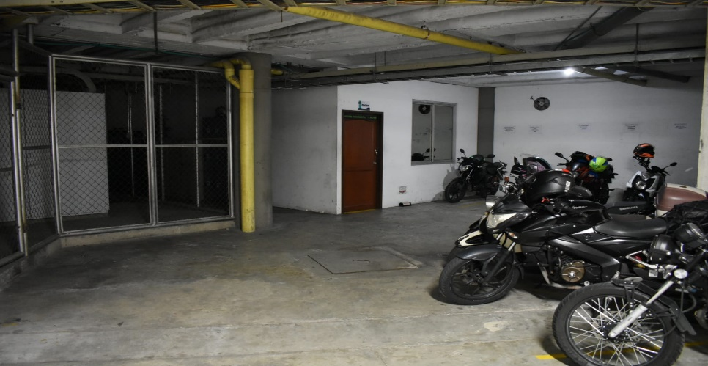 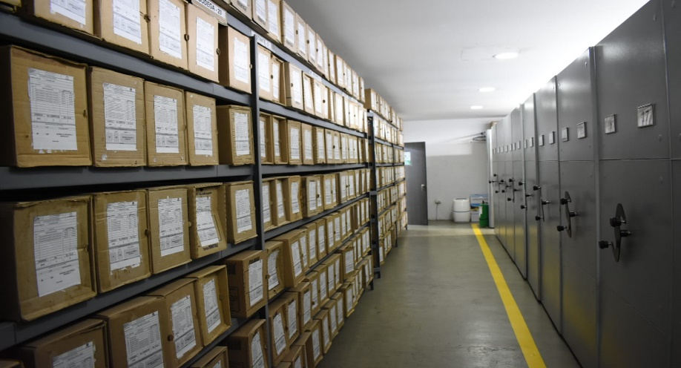 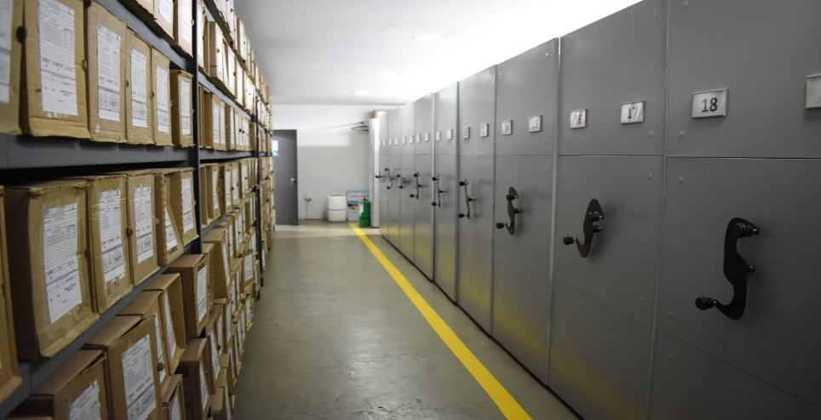 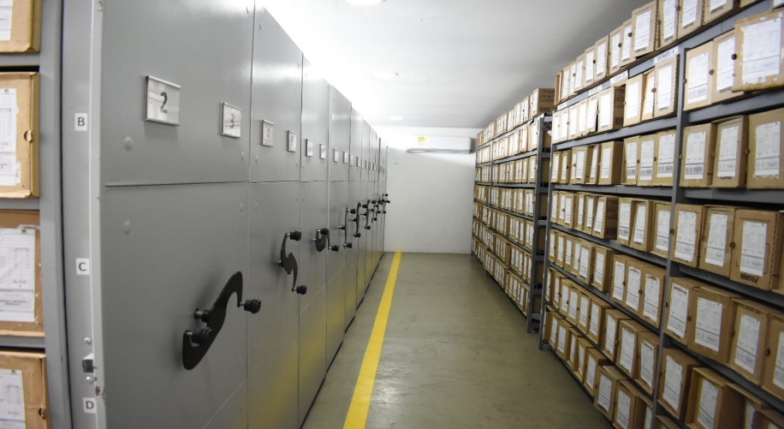

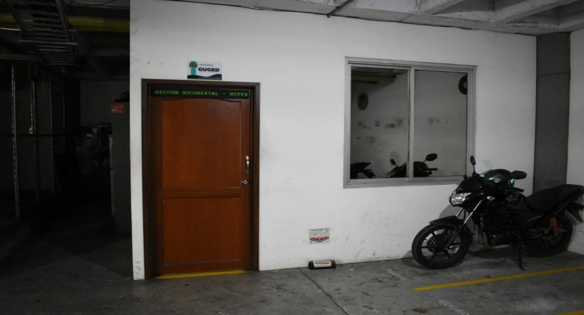

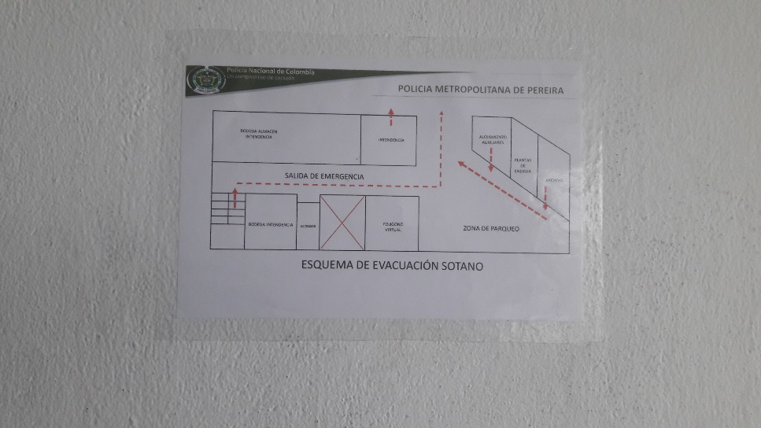

C. CARACTERÍSTICAS DE LA DOCUMENTACIÓN
IDENTIFICACIÓN DEL FONDO ACUMULDADO O DOCUMENTAL
UNIDAD POLICIAL |  |  |  |  |  |  |  |  |  |  | DEPENDENCIA PRODUCTORA:
ACERVO DOCUMENTAL
Fechas Extremas Acervo Documental |  |  |  |  |  | Cantidades de Unidades de Conservación Cajas |  | Cantidad Soporte Documental
Fecha Inicial |  | dia: | mes: | año: |  | No Aplica |  | Archivo de Gestión | Papel (carpetas) | Análogo | Digital | Planos
fecha final |  | dia: | mes: | año: |  |  |  |  | No Aplica | No Aplica | No Aplica | No Aplica
Fecha Inicial |  | dia: | mes: | año: |  | No Aplica
...
PÉRDIDA DE INFORMACIÓN
Vigencia |  | Clase de Archivo |  |  | Se ha presentado pérdida de información
 |  | Elija la opción correspondiente, de acuerdo al archivo que se encuentre administrando |  |  | SI | NO
...
2018 |  | Archivo de Gestión |  |  | X
2019 |  | Archivo de Gestión |  |  | X
2020 |  | Archivo de Gestión |  |  | X
2021 |  | Archivo de Gestión |  |  | X
EVIDENCIA FOTOGRÁFICA
SE DEBERÁ ANEXAR FOTOGRAFÍAS QUE DEN CUANTA DE LA PÉRDIDA DE INFORMACIÓN SUFRIDA EN LA UNIDAD
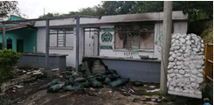 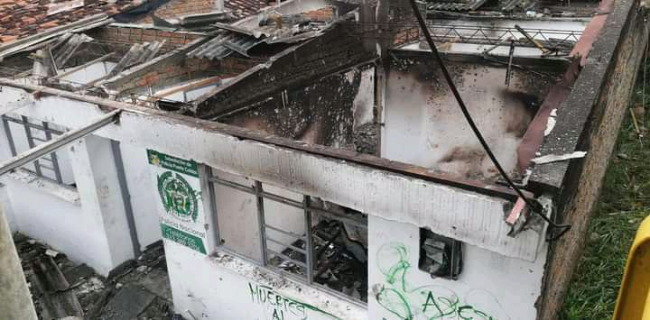 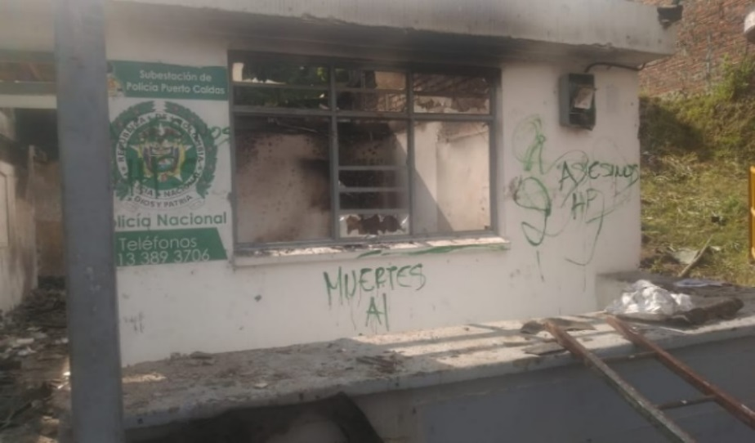

D. SISTEMA INTEGRADO DE CONSERVACIÓN-SIC
PLAN DE CONSERVACIÓN PREVENTIVA
Programa
A. Capacitación y sensibilización del personal
B. Inspección y mantenimiento de sistemas de almacenamiento e instalaciones físicas
D. Monitoreo y control de condiciones ambientales
E. Almacenamiento y re-almacenamiento
F. Prevención de emergencias y atención de desastres.
PLAN DE CONSERVACIÓN PREVENTIVA
Programa
A. Preservación digitla a largo plazo
EVIDENCIA FOTOGRÁFICA
SE DEBERÁ ANEXAR FOTOGRAFÍAS QUE DEN CUANTA DE LAS CONDICIONES DE ORGANIZACIÓN, ADMINISTRACIÓN, CUSTODIA Y CONSERVACIÓN DE LOS ACERVOS DOCUMENTALES
Plan de conservación de preventiva
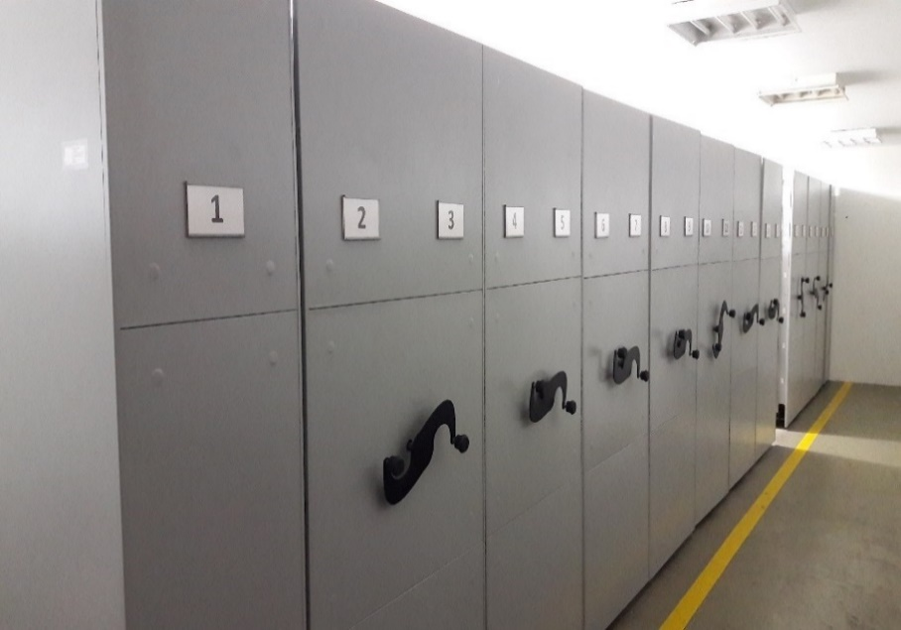 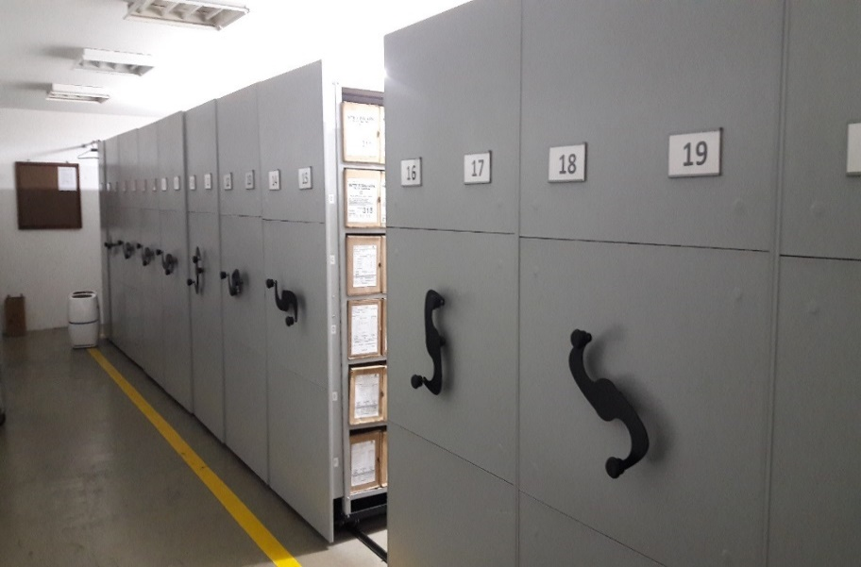 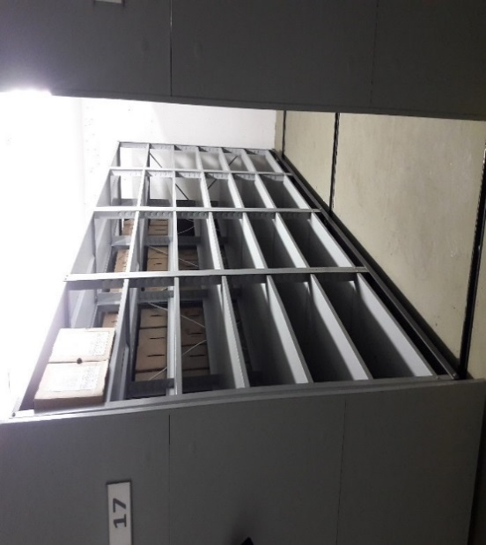 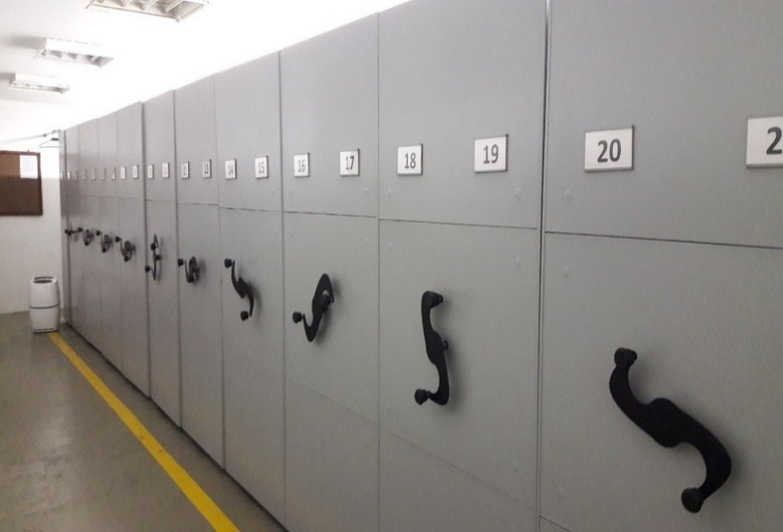 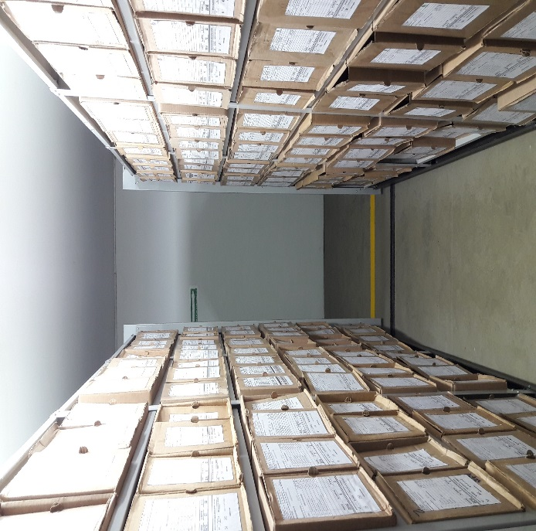 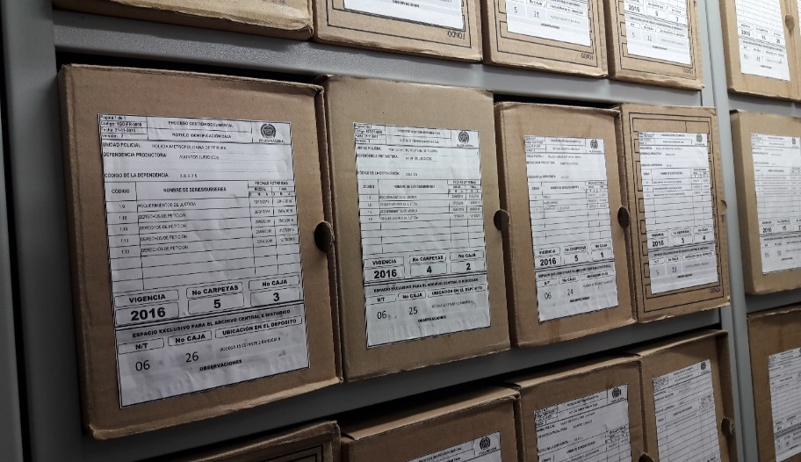 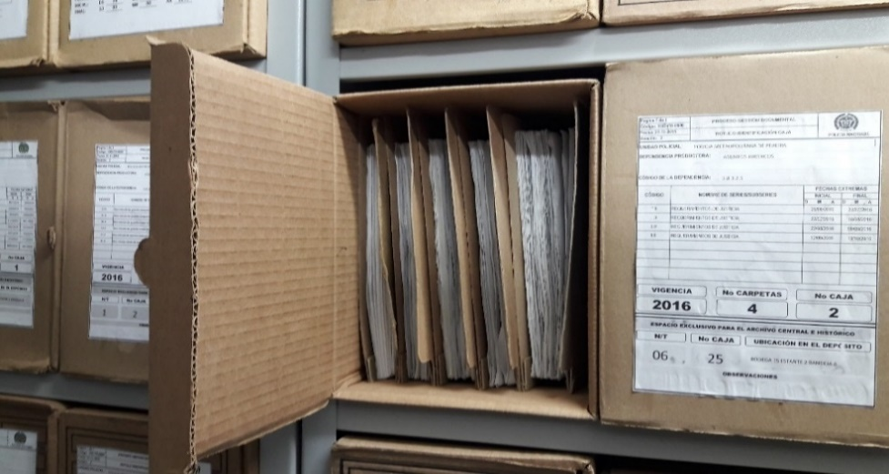 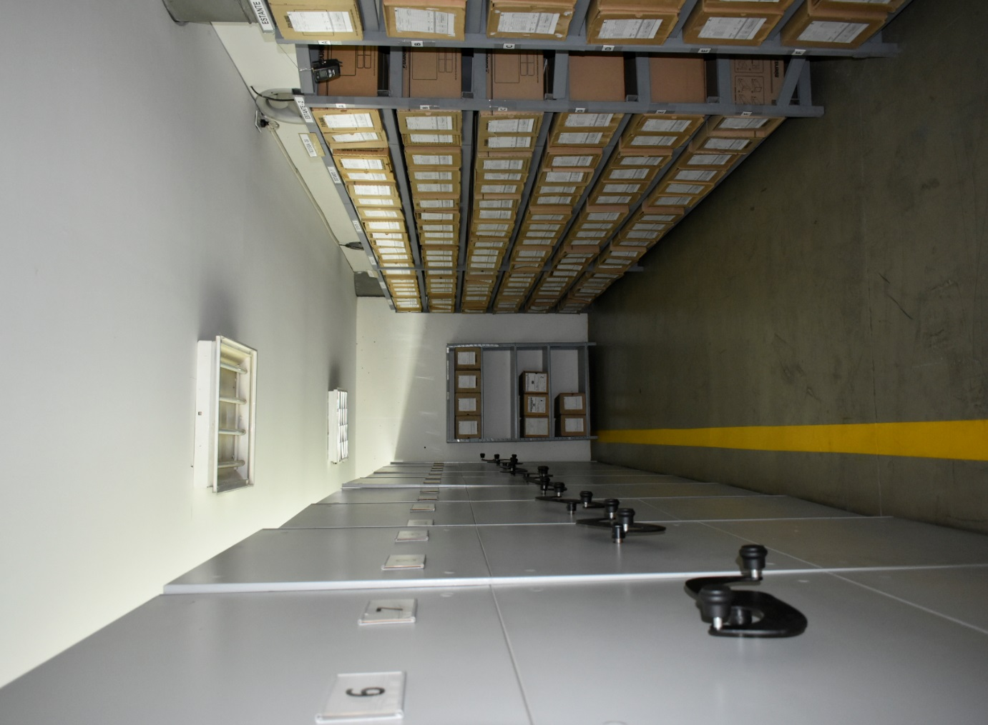

Fecha de Elaboración |  |  |  | 3 | 2 | 2023
...

